案例
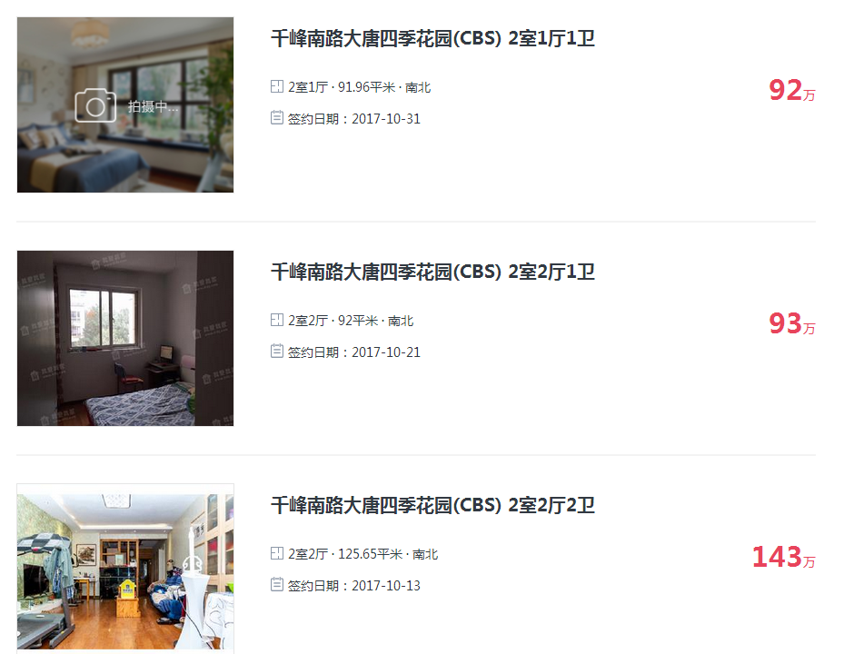
大唐四季花园
 | https://ty.5i5j.com/sold/39202868.html

 | 10004

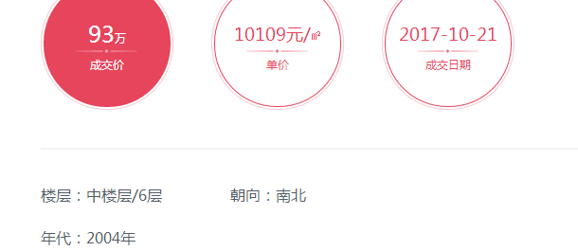

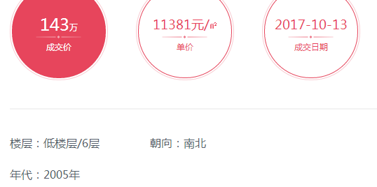

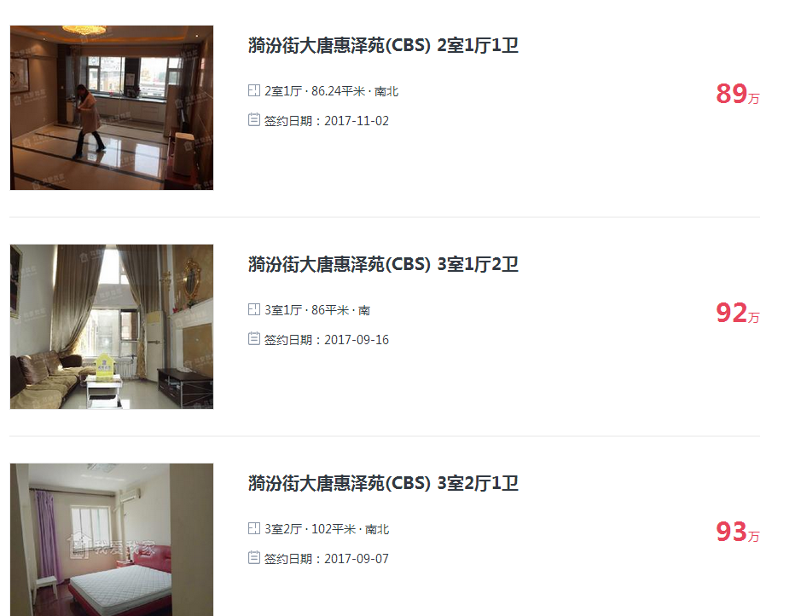
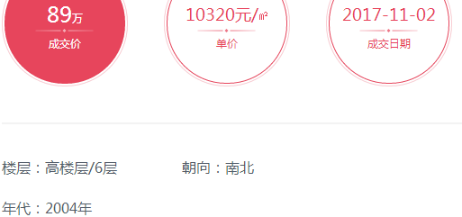
大唐惠泽苑

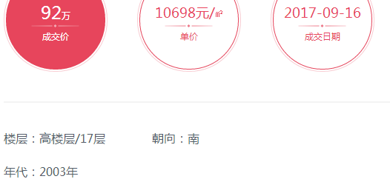

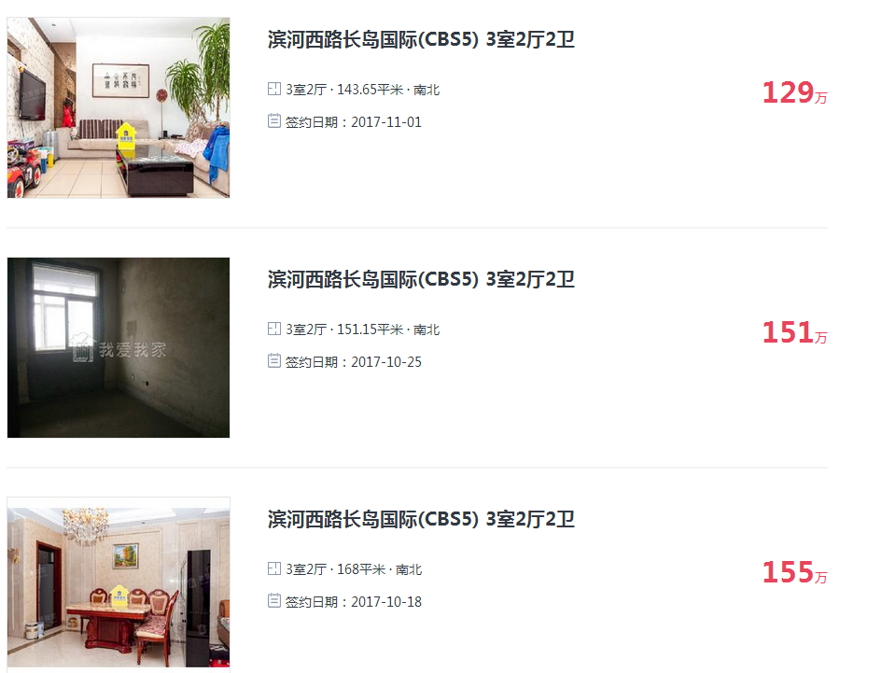
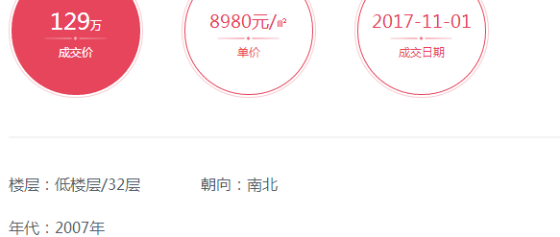
长岛国际

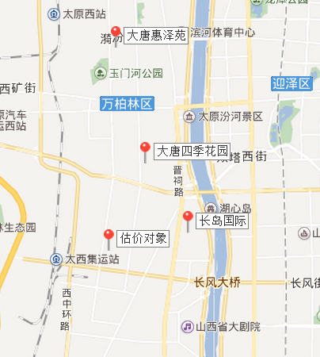

基准地价
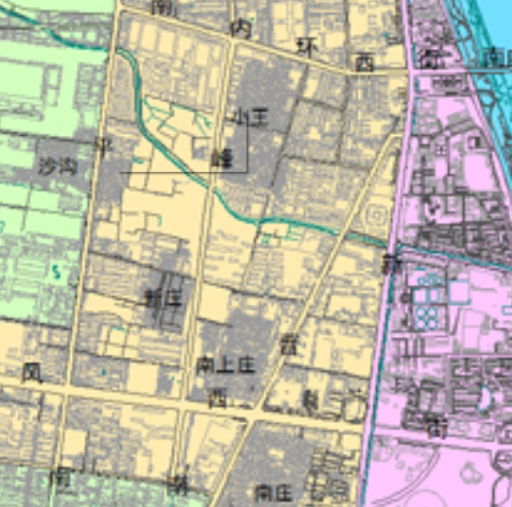
 | 太原市5级商业用地基准地价表
 | 因素 | 因子 | 条件指标说明 | 说明 | 修正系数
 | 繁华称度 | 距市级商服中心距离 | 6.8公里（五一广场） | 劣 | -0.0057
 |  | 距区级商服中心距离 | 2公里 | 一般 | 0
 |  | 距集贸市场距离 | 0.35公里（新庄菜市场） | 忧 | 0.0043
 | 交通条件 | 临街道路类型 | 支路 | 劣 | -0.0243
 |  | 距长途汽车站距离 | 4.8公里（长途汽车站） | 一般 | 0
 |  | 距火车站距离 | 7.6公里（太原站） | 较劣 | -0.002
 |  | 公交站点状况 | 6个（5、402、403、606、832、839） | 较劣 | -0.0024
 |  | 公交自行车状况 | 0 | 劣 | -0.004
 | 基础设施状况 | 供水状况 | 市政供水 | 优 | 0.0043
 |  | 排水状况 | 雨污分流，排水到市政管网 | 优 | 0.0043
 |  | 供气状况 | 市政煤气供应设施完备区 | 优 | 0.005
 |  | 供热状况 | 小区集中供热 | 一般 | 0
 | 公共设施状况 | 公共设施完备度 | 4或5，较完备 | 较优 | 0.0029
 |  | 距小学距离（米） | 320米（万柏林区新庄小学） | 较优 | 0.0023
 |  | 距中学距离（米） | 720米（太原市六十二中） | 较优 | 0.0023
 |  | 距大中专院校距离（米） | 990米（山西警察学院） | 一般 | 0
 |  | 距医院距离（米） | 260米（山西省中医院和平分院） | 忧 | 0.0036
 |  | 距文化体育中心距离（米） | 800米（富力运动中心） | 较优 | 0.0018
 |  | 距公园距离（米） | 1600米（义井公园） | 较劣 | 0.0026
 |  | 距超市距离（米） | 450米（山姆士生活超市） | 较优 | 0.0023
 | 环境条件 | 大气污染 | 基本无污染 | 较优 | 0.0011
 |  | 噪声污染 | 无噪声污染 | 忧 | 0.0017
 |  | 绿地覆盖率 | 25-35% | 一般 | 0
 |  | 距水景距离 | 800米 | 较优 | 0.0038
 | 规划条件 | 城市总体规划 | 近期重点规划功能区 | 优 | 0.0129
 |  | 道路规划 | 支路 | 较劣 | -0.0024
 |  | 临地铁站点状况（米） | 无 | 劣 | -0.0049
 | 小计 |  |  |  | 0.0095

 | 一、基准地价法
地块名称 | 级别 | 容积率 | 基准地价 | 容积率修正系数 | 年期修正系数 | 期日修正系数 | 区域及个别修正系数 | 面积修正 | 形状修正 | 临街修正 | 开发程度修正 | 基准地价法土地价格
 | 住宅2级 | 3.5 | 5250 | 1 | 1 | 1 | 1.0001 | 1 | 1.02 | 1 | -25 | 5331 | 355.4

Sheet1
